Worksheet
 | Alklima B.V.
 | Van Hennaertweg 29
 | 2952 CA Alblasserdam
 | NEDERLAND
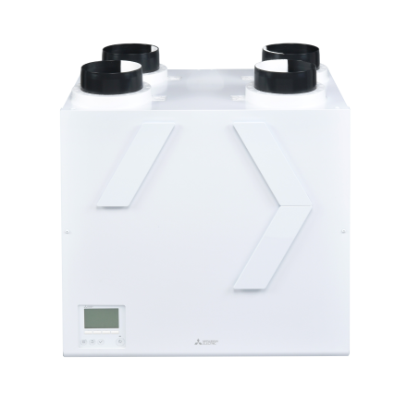
Code | VL-500 L
Product | Lossnay VL-500 Links

Vermogen & prestaties
Naam |  | Waarde | Eenheid
Thermisch rendement bij 70% luchthoeveelheid bij 50 Pa |  | 87 | %
Energie-efficiëntieklasse ventilatie |  | A+ [G - A+]
Max. luchthoeveelheid bij 100 Pa |  | 545 | m³/h
Max. luchthoeveelheid bij 150 Pa |  | 520 | m³/h
Max. luchthoeveelheid bij 200 Pa |  | 500 | m³/h

Elektrische gegevens
Naam |  | Waarde | Eenheid
Voeding, fase & frequentie ventilatie |  | 230V /1~N+a /50
Afzekering apparaat |  | 16 | A

Technische gegevens
Naam |  | Waarde | Eenheid
Type toevoerfilter volgens ISO 16890-1:2016 |  | ISO Coarse 90 | %
Type afvoerfilter volgens ISO 16890-1:2016 |  | ISO Coarse 90 | %
Type motor |  | DC

Geluidsprestaties
Naam |  | Waarde | Eenheid
Geluidsdrukniveau |  | 50 | dB(A)

Afmetingen & aansluitingen
Naam |  | Waarde | Eenheid
Woningaansluiting bovenkant |  | Ja
Dakaansluiting bovenkant |  | Ja
Nom. kanaaldiameter |  | 180 | mm
Afmetingen (HxBxD) |  | 632 × 725 × 556 | mm
Gewicht |  | 39 | kg

Uitvoering & werking
Naam |  | Waarde | Eenheid
Warmteterugwinning via |  | Kruis tegenstroomwisselaar
Materiaal warmtewisselaar |  | Kunststof
Geschikt voor wandmontage |  | Ja
Materiaal behuizing |  | Staal
Met constant volume regeling |  | Ja
Met digitaal display |  | Ja
Geschikt voor (extra) (RV) vochtsensor |  | Ja
Geschikt voor (extra) kooldioxide (CO2) sensor |  | Ja
Met bedrade bediening |  | Ja
Met bypass |  | Ja
Geschikt voor bedrade bediening |  | Ja

